상품제안서
크레마 파스텔 멀티파우치(국내생산) | 상품코드: S36756

 |  |  |  |  |  |  | 02-713-8555 | www.synergygift.co.kr
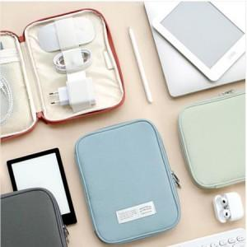

【상세/제작정보】

【인쇄/포장옵션】 | 실크 / 상품+OPP 포장

【공급단가】 | 수량 | 100~ | 300~ | 500~ | 1,000~ | 3,000~
*VAT별도 | 단가 | 16,900원 | 16,640원 | 16,250원 | 15,600원 | 14,950원

【상품 URL】 | https://www.synergygift.co.kr:443/src/goods_detail.php?gdno=36756

